Sheet1
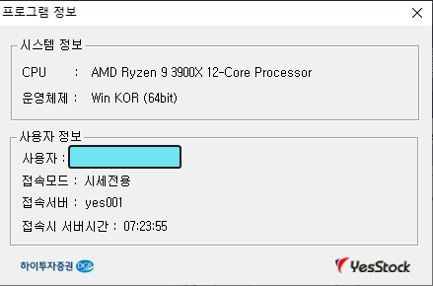
### 전략실행차트

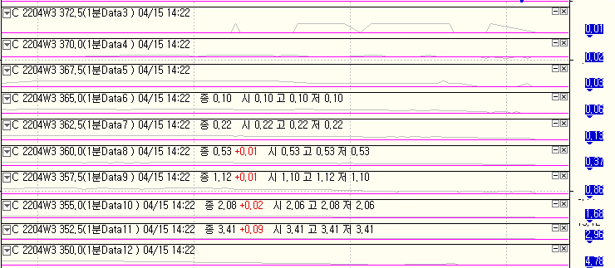

#### 수식
 | MESSAGELOG("%0.0f ,###, %0.0f , %0.0f , %0.0f / %0.0f / %0.0f / %0.0f / %0.0f / %0.0f / %0.0f / %0.0f / %0.0f / %0.0f /%0.0f / %0.0f / %0.0f ",data3(OI)+data4(OI)+data5(OI)+data6(OI)+data7(OI)+data8(OI)+data9(OI)+data10(OI)+data11(OI)+data12(OI) ,data3(OI),data4(OI),data5(OI),data6(OI),data7(OI),data8(OI),data9(OI),data10(OI),data11(OI),data12(OI));

### 디버깅 창 (수행시점, 4/18 08:00 )

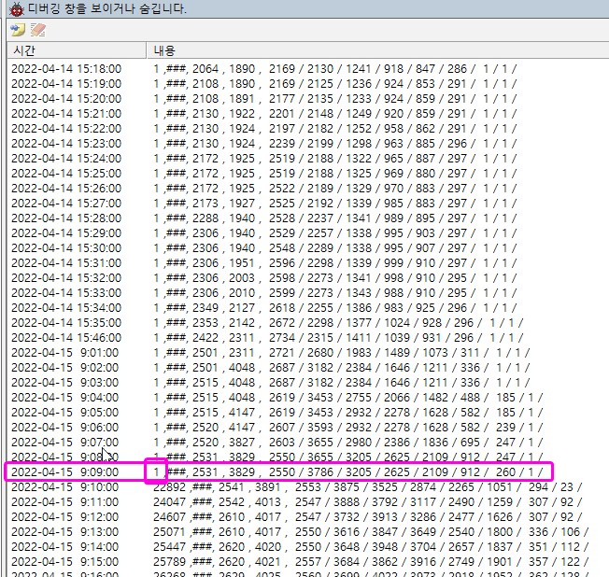

### 문의사항
 |  | 개별값의 합이 1일수 없는데
 |  | data3~data12의 값의 합계가 "1"로 표시됨

### PC환경
 | WINDOWS10(64)
 | 예스트레이더

